Détails AgriPV
 | Parcelle 1 | Parcelle 2
Surface PV (m²) | 4519 | 6238
Parcelle agricole (m²) | 9955 | 14454
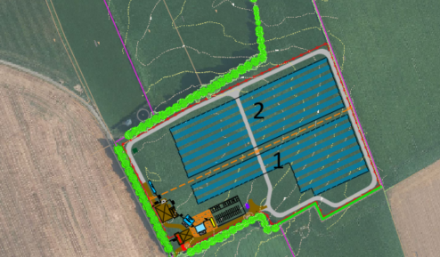
Surface cloturé parcelle (ha) | 4.87
Fondations
Nombre de pieux | 320 | 481
Surface pieux (m²) | 2.24 | 3.37
Surface pieux + 20cm (m²) | 64.00 | 96.20
Postes élec.
Surface plateforme PTR (m²) | 0 | 0
Surface plateforme PDL/PTR (m²) | 132 | 0
Aire de charge (BESS)
Surface conteneurs batteries (m²) | 36 | 0
Surface plateforme PTR (m²) | 115 | 0
Surface zone de remise (m²) | 36 | 0
Surface citerne de refroidissement (m²) | 104 | 0
Autre
Surface citerne incendie (m²) | 104 | 0
Surface local de stockage matériel (m²) | 18 | 0
Surface pistes lourdes (m²) | 1280
Données agriPV
Total surface non exploitable (ha) | 0.199
Total surface non exploitable (%) | 4%
Taux de couverture (%) | 45.40% | 43.16%

Calcul de la surface non exploitable pour agriPV culture Contacter la Chambre d'Agriculture pour connaître la formule à appliquer (par rapport à quelle surface ? Quel retrait par rapport aux pieux ?) C'est au chef de projet de mofifier la formule de calcul dans l'Excel.

Revue APS
Projet Sarnois

Chargé de projet - dév :
Chargé de projet - étude : | NFE

Design
Pnom |  | Productible PVSyst | Performance Ratio (PR) |  |  | Production (P50)
2.99 MWc |  | 1138 h | 88.15% |  |  | 3.40 GWh/an
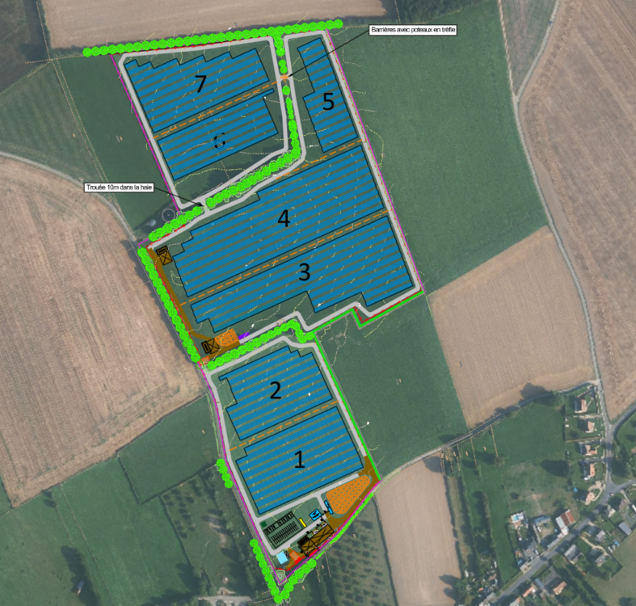
 |  |  |  | Documents à disposition
 |  |  |  | Topo Drone : | TRUE | DT : | TRUE
 |  |  |  | Plan de masse : | TRUE | Rés. Privés : | TRUE
 |  |  |  | Plan de coupe : | TRUE | Dép Ouvr GRD :
 |  |  |  | PVSyst : | TRUE | Unifilaire :

 |  |  |  | Module APD
 |  |  |  | Dim (mm) : | 2382x1134x30 | Puissance : | 680 Wc
 |  |  |  | Techno : | TopCon | .pan : | FALSE
 |  |  |  | Date 1er Livraison : | Q3 2030

